LAYOUT
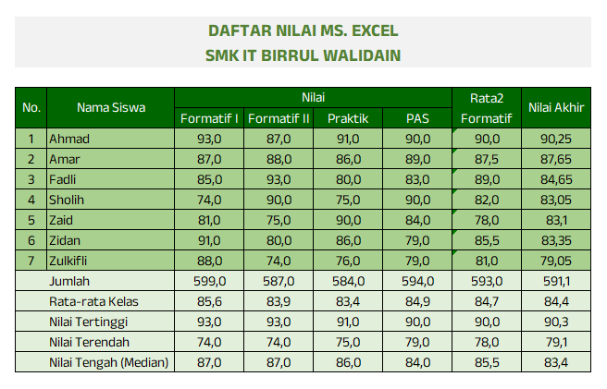
DAFTAR NILAI MS. EXCEL
SMK IT BIRRUL WALIDAIN

No. | Nama Siswa | Nilai |  |  |  | Rata2 Formatif | Nilai Akhir
 |  | Formatif I | Formatif II | Praktik | PAS
 | Ahmad | 93 | 87 | 91 | 90 | 90 | 90.25 | sdfdf
 | Amar | 87 | 88 | 86 | 89 | 87.5 | 87.65
 | Fadli | 85 | 93 | 80 | 83 | 89 | 84.65
 | Sholih | 74 | 90 | 75 | 90 | 82 | 83.05
 | Zaid | 81 | 75 | 90 | 84 | 78 | 83.1
 | Zidan | 91 | 80 | 86 | 79 | 85.5 | 83.35
 | Zulkifli | 88 | 74 | 76 | 79 | 81 | 79.05
 | Jumlah
 | Rata-rata Kelas
 | Nilai Tertinggi
 | Nilai Terendah
 | Nilai Tengah (Median)

Petunjuk:
1. Nilai Akhir : 40% Rata2 + 25% Praktik + 35% PAS
2. Semua font anek latin (Font ada di dalam folder), ukuran 11pt. Kecuali Judul ukuran 14pt |  |  |  |  |  |  |  |  | Untuk mewarnai sel atau range
3. Hasil akhir seperti gambar di samping kanan
3. Jika hasilnya sudah jadi seperti gambar di samping, silakan copy sheet kemudian ganti nama sheet |  |  |  |  |  |  |  |  | Untuk memberikan warna pada font
menjadi grafik
 |  |  |  |  |  |  |  |  | Untuk memberikan border pada sel atau range

LATIHAN LAYOUT
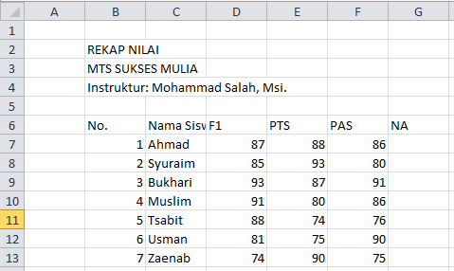
UJI KOMPETENSI EXCEL
LKP BUKHARI COURSE
Instruktur : Dr. Ahmad Bukhori,Lc., M.Kom.

No. | Nama Peserta | formula |  |  | Nilai Akhir
 |  | Dasar | menengah | mahir
1 | Muzammil | 75 | 89 | 80 | 81.3
2 | Syuraim | 96 | 77 | 76 | 83.0
3 | Yusuf | 88 | 95 | 83 | 88.7
4 | Ahmad | 85 | 88 | 88 | 87.0
5 | Maryam | 80 | 81 | 83 | 81.3
6 | Abdurrohman | 95 | 80 | 93 | 89.3
7 | Aisyah | 78 | 92 | 82 | 84.0
Rata-Rata |  | 85.3 | 86.0 | 83.6 | 85.0
DAFTAR NILAI
DAFTAR NILAI

